Лист1
 |  |  | ООО "ДорЗнаки"
 |  |  | 141013 , г. Мытищи, ул. Силикатная,36 т. +7 (926) 211 69 39 info@dor-znaki.ru dorznaki.06@gmail.com www.dor-znaki.ru

 | Цена за 1 шт. с НДС на 25.09.2025

Конус дорожный упругий |  |  | Фонарь сигнальный ФС - 12
 | h - 320 мм | 318 ₽ |  | Для гирлянды | 250 ₽

 | h - 520 мм | 576 ₽ | Искусственная дорожная неровность (резиновая)
 |  |  | 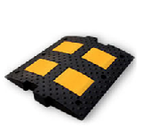 | ИДН -300-1 (серединный элемент 300х500х35) | 1,380 ₽

 | h - 750 мм | 936 ₽

Тренога для одного знака |  |  | ИДН-300-2
 | h - 1,2 м | 2,500 ₽ |  | (концевой элемент 300х180х35) | 680 ₽

Тренога для двух знаков |  |  | 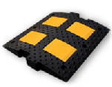 | ИДН-500-1
 | h - 2 м | 3,500 ₽ |  | (серединный элемент 500х500х58) | 2,100 ₽

 |  |  |  | ИДН-500-2
 |  |  |  | (концевой элемент 500х250х58) | 1,020 ₽

 |  |  |  | ИДН-900-1
Дорожный сигнальный столбик |  |  |  | (серединный элемент 900х500х58) | 3,840 ₽
 | h - 1,5 м | 396 ₽
 |  |  |  | ИДН-900-2
 |  |  |  | (концевой элемент 900х250х58) | 1,980 ₽

 |  |  | Анкерный болт
 |  |  | 42 ₽
Столбик сигнальный упругий |  |  | Бетонное основание (Ф2)
 | h - 0,75 м | 1,176 ₽ | 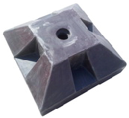 | (610х610х270 мм, вес до 150 кг) | 4,200 ₽

Водоналивной барьер |  |  | Буфер дорожный разделительный с маской
 | L - 1,2 м | 3,500 ₽
 |  |  | 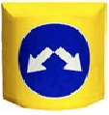 | (1200х1250х1360 мм) | 16,500 ₽

Водоналивной барьер
 | L - 2,0 м | 5,600 ₽

 |  |  | 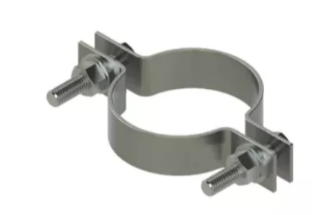 | Элементы крепления
Стойки оцинкованные |  | м. погон.
 |  |  |  | Хомут с уголком (пластиной) Ø 57/76 | 234 ₽
Стойка Ø 76 |  | 1,150 ₽ |  | Хомут с уголком (пластиной) Ø 230 | 300 ₽
 |  |  |  | Крепление для знака (КП) Ø 76 | 150 ₽
Стойка Ø 57 |  | 950 ₽ |  | Хомут для круглых знаков Ø 76 | 60 ₽

